delta GIRR 1
Ejemplo 1: sensibilidad a una sola curva de la misma divisa

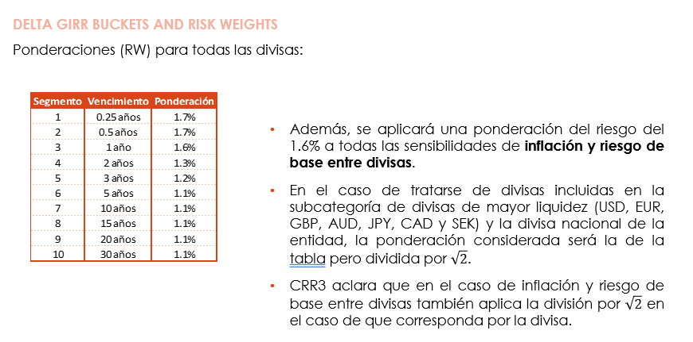
Delta:
 |  | Tenor | 0.25 | 0.5 | 1 | 2 | 3 | 5
Curva | 1M |  | 1000 | 1000 | 1000 | 1000 | 1000 | 1000

RW: sqrt?
SI |  | Tenor | 0.25 | 0.5 | 1 | 2 | 3 | 5
1.4142135624 |  |  | 170 | 170 | 160 | 130 | 120 | 110
 |  |  | 120.21 | 120.21 | 113.14 | 91.92 | 84.85 | 77.78

Delta x RW |  |  | 120,208.15 | 120,208.15 | 113,137.08 | 91,923.88 | 84,852.81 | 77,781.75

Correlaciones:
 |  | Curva | 1M | 1M | 1M | 1M | 1M | 1M
 | Curva | Tenor | 0.25 | 0.5 | 1 | 2 | 3 | 5
 | 1M | 0.25 | 1.0000 | 0.9704 | 0.9139 | 0.8106 | 0.7189 | 0.5655
 | 1M | 0.5 | 0.9704 | 1.0000 | 0.9704 | 0.9139 | 0.8607 | 0.7634
 | 1M | 1 | 0.9139 | 0.9704 | 1.0000 | 0.9704 | 0.9418 | 0.8869
 | 1M | 2 | 0.8106 | 0.9139 | 0.9704 | 1.0000 | 0.9851 | 0.9560
 | 1M | 3 | 0.7189 | 0.8607 | 0.9418 | 0.9851 | 1.0000 | 0.9802
 | 1M | 5 | 0.5655 | 0.7634 | 0.8869 | 0.9560 | 0.9802 | 1.0000

Kb: RW * Rho |  |  | 519,765.44 | 563,079.58 | 577,759.24 | 566,966.75 | 548,082.80 | 508,922.16

CAPITAL |  |  | 577,703.90
Escenario rho | 1

